月报（含差异）
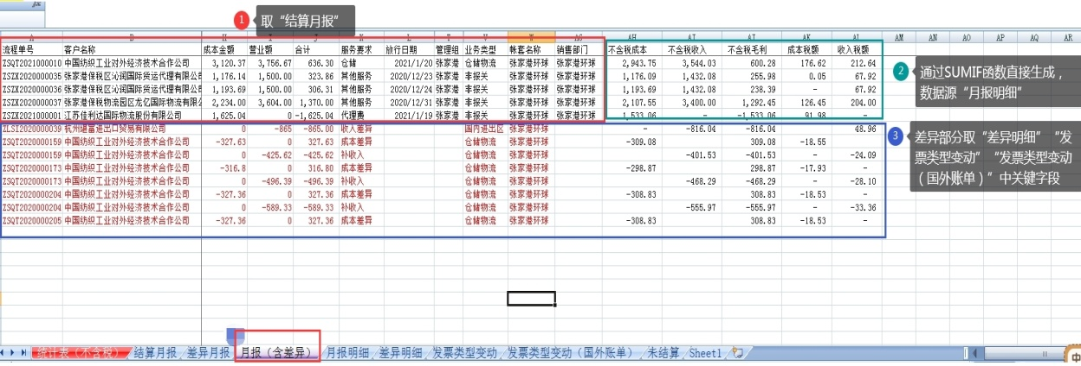
流程单号 | 客户名称 | 主单号 | 分单号 | 件数 | 重量 | 计费重量 | 成本金额 | 营业额 | 合计 | 服务要求 | 放行日期 | 业务类型 | 帐套名称 | 销售部门 | 考核成本 | 考核成本税额 | 考核收入 | 考核收入税额 | 考核毛利

